2. Timanställda
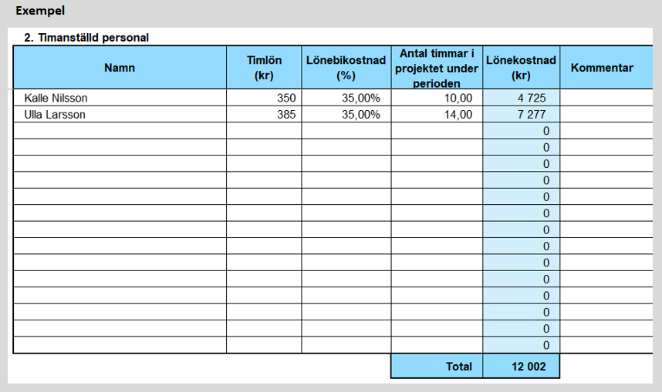
2. Timanställd personal
Namn | Timlön (kr) | Lönebikostnad (%) | Antal timmar i projektet under perioden | Lönekostnad (kr) | Kommentar
 |  |  |  | 0
 |  |  |  | 0
 |  |  |  | 0
 |  |  |  | 0
 |  |  |  | 0
 |  |  |  | 0
 |  |  |  | 0
 |  |  |  | 0
 |  |  |  | 0
 |  |  |  | 0
 |  |  |  | 0
 |  |  |  | 0
 |  |  |  | 0
 |  |  |  | 0
 |  |  |  | 0
 |  |  |  | 0
 |  |  | Total | 0

